Bénin
 | Bénin - COURBE DE TAUX 19/11/2021

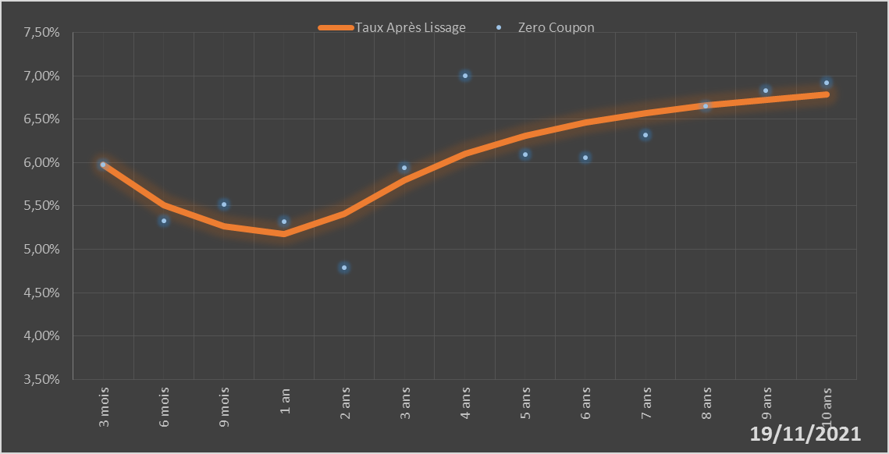
 |  | Maturité | Zero Coupon | Taux Après Lissage
 |  | 3 mois | 5.9724% | 5.9723%
 |  | 6 mois | 5.3251% | 5.5057%
 |  | 9 mois | 5.5162% | 5.2685%
 |  | 1 an | 5.3212% | 5.1769%
 |  | 2 ans | 4.7846% | 5.4063%
 |  | 3 ans | 5.9390% | 5.7977%
 |  | 4 ans | 7.0039% | 6.0979%
 |  | 5 ans | 6.0910% | 6.3086%
 |  | 6 ans | 6.0583% | 6.4590%
 |  | 7 ans | 6.3196% | 6.5707%
 |  | 8 ans | 6.6511% | 6.6570%
 |  | 9 ans | 6.8263% | 6.7260%
 |  | 10 ans | 6.9203% | 6.7824%

2021-11-19
oui

Bénin

Burkina
 | Burkina - COURBE DE TAUX 19/11/2021

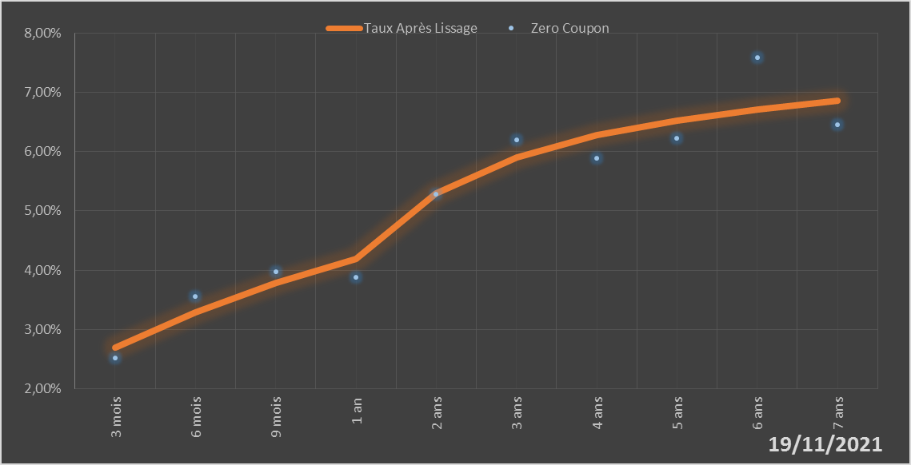
 |  | Maturité | Zero Coupon | Taux Après Lissage
 |  | 3 mois | 2.5111% | 2.6907%
 |  | 6 mois | 3.5526% | 3.2860%
 |  | 9 mois | 3.9705% | 3.7813%
 |  | 1 an | 3.8800% | 4.1955%
 |  | 2 ans | 5.2881% | 5.3014%
 |  | 3 ans | 6.1936% | 5.9062%
 |  | 4 ans | 5.8923% | 6.2755%
 |  | 5 ans | 6.2218% | 6.5270%
 |  | 6 ans | 7.5837% | 6.7146%
 |  | 7 ans | 6.4502% | 6.8643%

2021-11-19
oui

Burkina

Côte d'Ivoire
 | Côte d'Ivoire - COURBE DE TAUX 19/11/2021

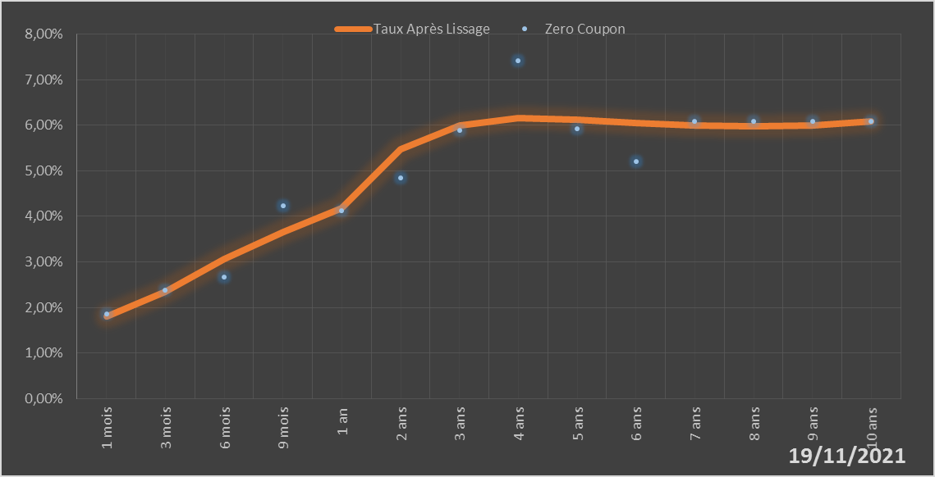
 |  | Maturité | Zero Coupon | Taux Après Lissage
 |  | 1 mois | 1.8675% | 1.8038%
 |  | 3 mois | 2.3728% | 2.3479%
 |  | 6 mois | 2.6629% | 3.0605%
 |  | 9 mois | 4.2328% | 3.6630%
 |  | 1 an | 4.1272% | 4.1694%
 |  | 2 ans | 4.8369% | 5.4642%
 |  | 3 ans | 5.8855% | 6.0015%
 |  | 4 ans | 7.4178% | 6.1501%
 |  | 5 ans | 5.9168% | 6.1267%
 |  | 6 ans | 5.2085% | 6.0527%
 |  | 7 ans | 6.0905% | 5.9912%
 |  | 8 ans | 6.0878% | 5.9705%
 |  | 9 ans | 6.0876% | 5.9995%
 |  | 10 ans | 6.0837% | 6.0761%

2021-11-19
oui

Cote d'ivoire

Guinée-Bissau
 | Guinée-Bissau - COURBE DE TAUX 19/11/2021

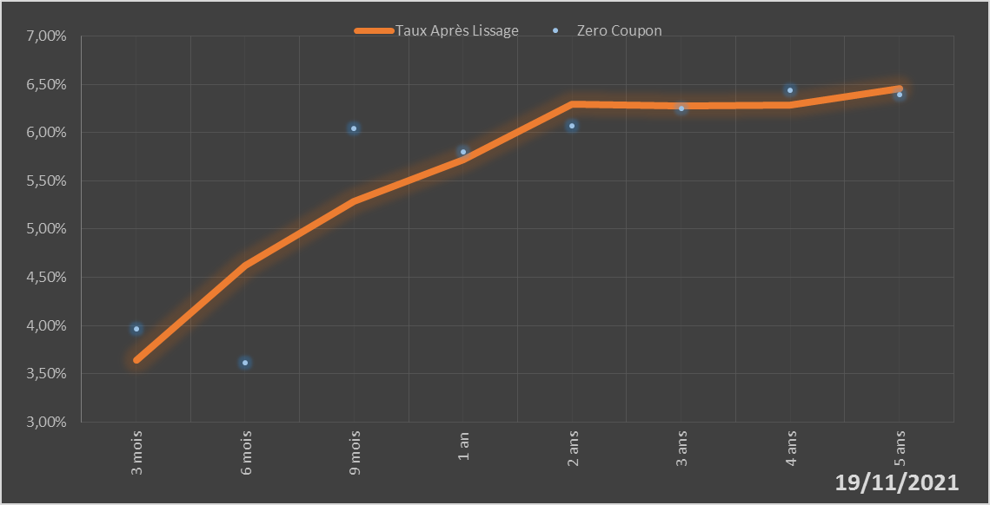
 |  | Maturité | Zero Coupon | Taux Après Lissage
 |  | 3 mois | 3.9691% | 3.6431%
 |  | 6 mois | 3.6154% | 4.6232%
 |  | 9 mois | 6.0413% | 5.2857%
 |  | 1 an | 5.8025% | 5.7214%
 |  | 2 ans | 6.0729% | 6.2927%
 |  | 3 ans | 6.2499% | 6.2715%
 |  | 4 ans | 6.4345% | 6.2842%
 |  | 5 ans | 6.3896% | 6.4526%

2021-11-19
oui

Guinée-Bissau

Mali
 | Mali - COURBE DE TAUX 19/11/2021

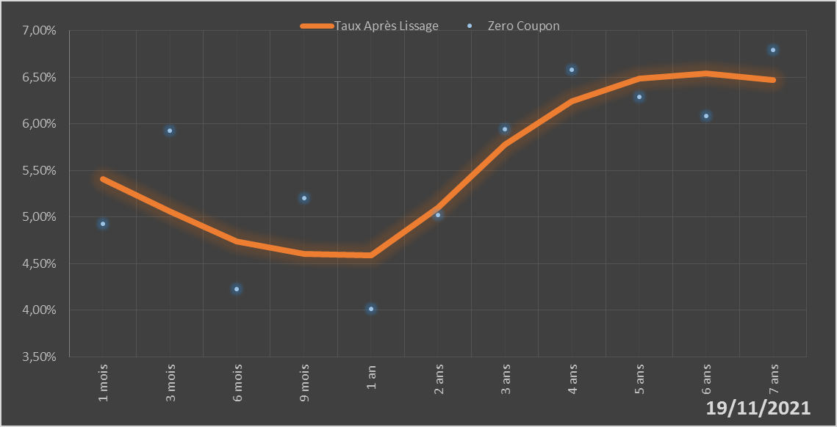
 |  | Maturité | Zero Coupon | Taux Après Lissage
 |  | 1 mois | 4.9243% | 5.4071%
 |  | 3 mois | 5.9292% | 5.0603%
 |  | 6 mois | 4.2297% | 4.7416%
 |  | 9 mois | 5.2054% | 4.6016%
 |  | 1 an | 4.0177% | 4.5860%
 |  | 2 ans | 5.0244% | 5.1029%
 |  | 3 ans | 5.9381% | 5.7726%
 |  | 4 ans | 6.5785% | 6.2430%
 |  | 5 ans | 6.2839% | 6.4822%
 |  | 6 ans | 6.0855% | 6.5391%
 |  | 7 ans | 6.7907% | 6.4709%

2021-11-19
oui

Mali

Niger
 | Niger - COURBE DE TAUX 19/11/2021

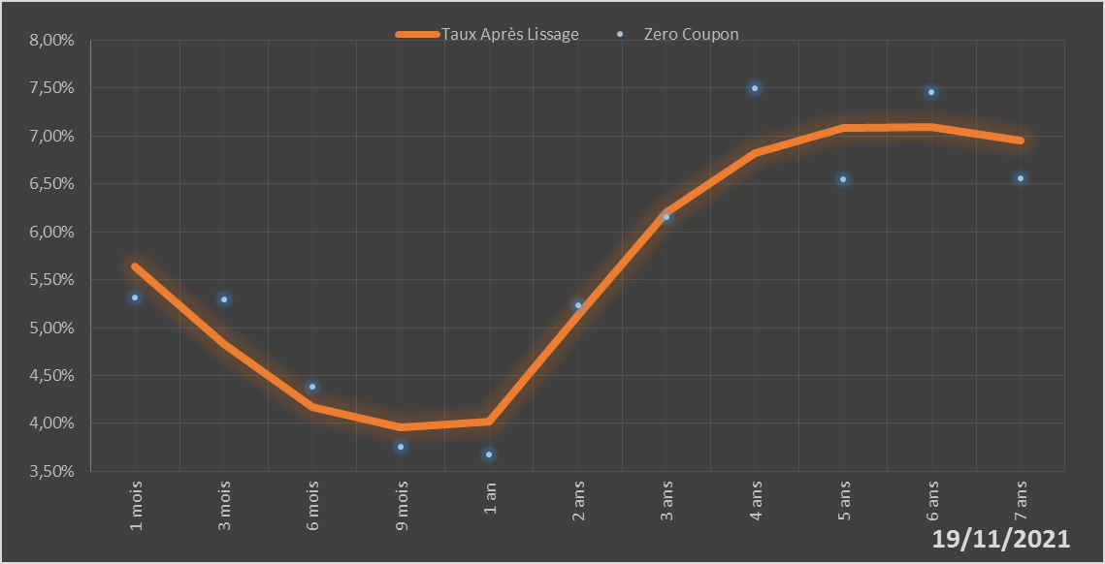
 |  | Maturité | Zero Coupon | Taux Après Lissage
 |  | 1 mois | 5.3171% | 5.6383%
 |  | 3 mois | 5.2928% | 4.8265%
 |  | 6 mois | 4.3810% | 4.1728%
 |  | 9 mois | 3.7577% | 3.9617%
 |  | 1 an | 3.6787% | 4.0154%
 |  | 2 ans | 5.2320% | 5.1342%
 |  | 3 ans | 6.1521% | 6.2028%
 |  | 4 ans | 7.5017% | 6.8258%
 |  | 5 ans | 6.5471% | 7.0834%
 |  | 6 ans | 7.4571% | 7.0938%
 |  | 7 ans | 6.5556% | 6.9484%

2021-11-19
oui

Niger

Sénégal
 | Sénégal - COURBE DE TAUX 19/11/2021

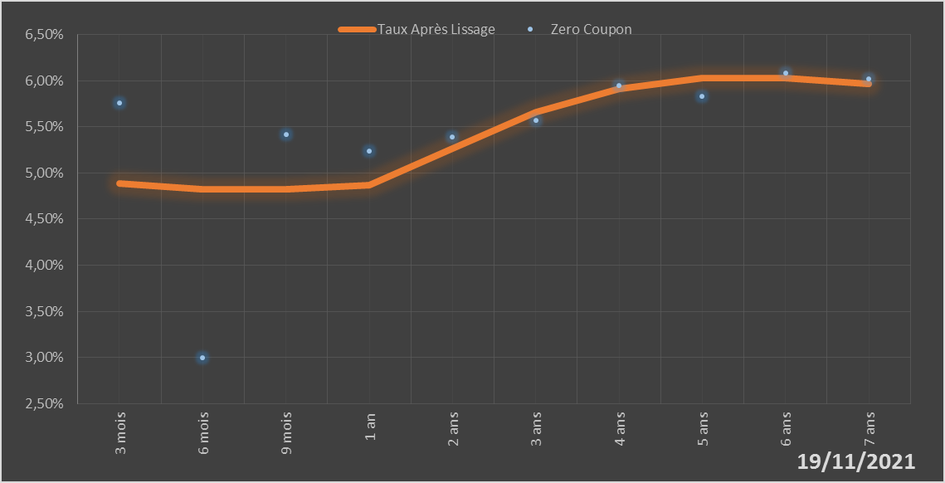
 |  | Maturité | Zero Coupon | Taux Après Lissage
 |  | 3 mois | 5.7619% | 4.8900%
 |  | 6 mois | 2.9937% | 4.8188%
 |  | 9 mois | 5.4194% | 4.8187%
 |  | 1 an | 5.2321% | 4.8669%
 |  | 2 ans | 5.3874% | 5.2623%
 |  | 3 ans | 5.5705% | 5.6567%
 |  | 4 ans | 5.9454% | 5.9106%
 |  | 5 ans | 5.8315% | 6.0235%
 |  | 6 ans | 6.0793% | 6.0288%
 |  | 7 ans | 6.0163% | 5.9614%

2021-11-19
oui

Sénégal

Togo
 | Togo - COURBE DE TAUX 19/11/2021

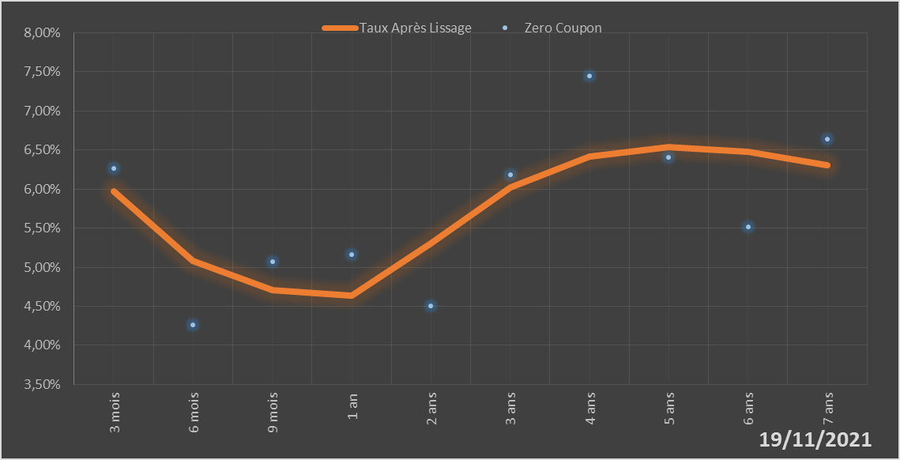
 |  | Maturité | Zero Coupon | Taux Après Lissage
 |  | 3 mois | 6.2680% | 5.9763%
 |  | 6 mois | 4.2606% | 5.0853%
 |  | 9 mois | 5.0716% | 4.7123%
 |  | 1 an | 5.1601% | 4.6349%
 |  | 2 ans | 4.5043% | 5.3052%
 |  | 3 ans | 6.1883% | 6.0226%
 |  | 4 ans | 7.4529% | 6.4156%
 |  | 5 ans | 6.4096% | 6.5393%
 |  | 6 ans | 5.5121% | 6.4799%
 |  | 7 ans | 6.6410% | 6.3051%

2021-11-19
oui

Togo

